PART CD
Danby Model: DBC117A1BSSDB-SA
Factory Model: LSC-88W
Effective Date: 07/08/2020
Revision: '00
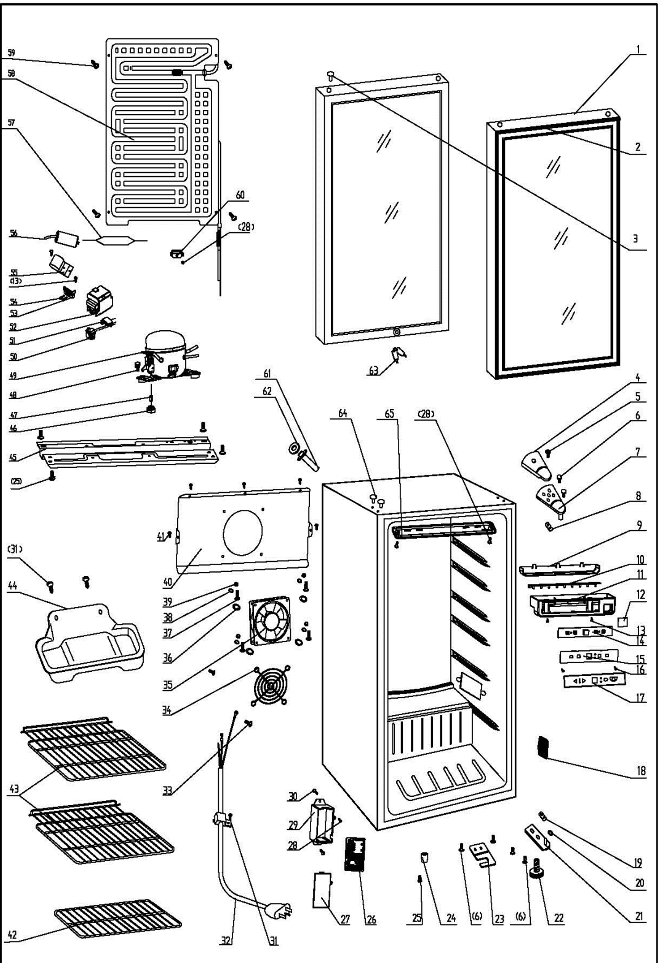
NO | PART NUMBER | PART DESCRIPTION (ENG) | QTY | PARTS SPECIFICATION | Notes
1 | 1.05.30.08.011 | Glass Door(Double Layer) | 1 | Tempered glass
2 | 1.05.35.03.016 | Door Gasket (black) | 1 | black
3 | 1.02.12.05.043 | Hinge Plug | 1 | ABS, Nickel matte
4 | 1.25.02.12.04.008 | Door Hinge Cover(black) | 1 | ABS, black
5 | 1.05.02.01.001 | Screw(M4*6) | 1 | GB/T818, screw, M4*6,SS
6 | 1.05.03.03.019 | Bolt Assy(M5*16,Big washer) | 6 | GB/T9074.13,M5*16(Big washer)
7 | 3.2.02.11.022 | Upper Hinge | 1 | t2.5/Q235-A(black)
8 | 1.04.12.03.012 | Upper Hinge Busher | 1 | black
9 | 1.02.11.03.068 | Light Cover | 1 | ABS, transparent
10 | 1.01.03.03.059R | LED Light (Blue) | 1 | BF92.4.1
11 | 1.02.11.01.043 | Cover of Light Control Box | 1 | ABS, black | Special Order
12 | 1.02.06.05.102 | Cover Plate of Switch | 1 | ABS, black | Special Order
13 | 1.05.03.02.002 | Tapping Screw (big head 4*16) | 3 | JIS tapping screw, 4×16 | Special Order
14 | 1.01.02.03.059R | Digital Board | 1 | LSC88WDSW-XS
15 | 3.5.2.02.0773 | Display Support Plate | 1 | ABS, black | Special Order
16 | 1.05.01.02.002R | Tapping Screw(ST2.9*6.5) | 2 | GB/T845,ST2.9*6.5 | Special Order
17 | 1.01.20.01.040 | Control Panel | 1 | CD1040Dt
18 | 1.02.11.02.110 | Thermostat Box cover | 1 | ABS, black
19 | 1.04.12.03.013 | Bottom Hinge Rubber Washer | 1 | black
20 | 1.05.03.05.005 | Door Spindle Washer(black) | 2 | φ10
21 | 3.2.02.12.025 | Bottom Hinge(black) | 1 | t2.5/Q235-A(black)
22 | 1.25.02.12.06.009 | Adjustable Foot | 1 | ABS, black
23 | 3.2.02.34.004 | Lock Seat | 1 | t2.5/Q235-A(black)
24 | 1.25.02.12.06.001 | Foot | 1 | ABS, black
25 | 1.05.03.03.002 | Screw(M6*14) | 5 | GB/T9074.13 bolt assay, M6*14
26 | 1.01.02.02.031R | Main Control Plate | 1 | LSC88WDSW-DY
27 | 1.02.11.01.021 | Control Cover | 1 | ABS, gray
28 | 1.05.02.02.003 | Stainless Screw (3.5*9.5） | 3 |  | Special Order
29 | 1.02.11.01.020 | Control Box | 1 | ABS, gray | Special Order
30 | 1.05.03.02.003 | Tapping Screw (big head 5*13) | 2 |  | Special Order
31 | 1.05.03.02.006 | Tapping Screw(4*12) | 3 | JIS tapping screw, 4*12 | Special Order
32 | 1.01.01.01.205R | Power Supply Cord | 1 | E306012 or E313201 or E465601
33 | 1.05.03.01.001 | Bolt Assy(M4*8)(copper) | 2 | GB/T818 screw, M4*8 | Special Order
34 | 1.01.03.02.020R | Protective Cover | 1 | Chrome or stainless steel
35 | 1.01.06.04.011R | Fan Motor | 1 | KD1209PTB1
36 | 1.04.12.03.039 | Sealed Gasket | 4 | white | Special Order
37 | 1.05.02.01.011 | 818 Stainless Steel M4×6 | 4 | JIS tapping screw, 4×16 | Special Order
38 | 1.05.02.05.002 | SS Spring Washer | 4 | M4 | Special Order
39 | 1.05.02.05.008 | SS Nut | 4 | M4 | Special Order
40 | 3.2.02.24.034 | Fan Motor Bracket | 1 | t=0.5/galvanized board,black
41 | 1.05.02.02.021 | Screw(ST4.2×13,SS) | 5 | GB/T845, screw, 4.2X13 | Special Order
42 | 1.05.08.04.263 | Shelf II | 2 | 45# steel, black
43 | 1.05.08.04.264 | Shelf I | 1 | 45# steel, black
44 | 3.2.02.15.002 | Drip Tray | 1 | t0.5/DC03, black
45 | 3.5.2.02.0041 | Compressor Baseplate | 1 | t0.8/Galvanized | Special Order
46 | 1.03.01.01.517B | Compressor Rubber Washer | 4 | balck | Special Order
47 | 1.03.01.01.517A | Compressor Sleeve | 4 | CTE943-2, black painting | Special Order
48 | 1.03.01.01.517D | Compressor Screw | 4 | GB/T9074.13 Bolt Assy, M6×28 | Special Order
49 | 1.03.01.01.517 | Compressor | 1 | MG1060HY
50 | 1.03.01.01.517PTC | PTC Starter | 1 | QPS2-A4R7MD3
51 | 1.03.01.01.517F | Overheat Protector | 1 | DRB22N61A2
52 | 1.03.01.01.517G | PTC Cover | 1 | ABS, black | Special Order
53 | 1.03.01.01.517H | Clamp | 1 | PC/ABS mixture | Special Order
54 | 1.03.01.01.517M | Tapping Screw(ST3.5*19) | 2 | GB/T845,ST3.5×19 | Special Order
55 | 3.5.2.01.0793 | Capacitor Bracket | 1 | Galvanized Platet 0.3 | Special Order
56 | 1.03.01.01.517C | Capacitor | 1 | CBB65(MKP), 6μF 250V
57 | 1.03.30.03.024 | Filter | 1 | BC122.3.0
58 | 1.05.20.01.518 | Evaporator | 1 | LSC88WD
59 | 1.05.02.07.002 | Tapping Screw(4*16) | 4 | SS lentil-headed screw 4*16 | Special Order
60 | 1.02.09.01.052 | Temperature Sensing Card | 1 | ABS, black
61 | Danby supply to Xingx | Exhaust Pipe | 1 | PP,black
62 | Danby supply to Xingx | Exhaust Washer | 1 | PP,black
63 | 1.05.06.01.003 | Key (with lock) | 1 | Zinc alloy
 | 1.05.06.01.083 | Keys (set of 2) | 1
64 | 1.25.02.12.03.001 | Hinge Plug(cabinet) | 2 | ABS, black
65 | 1.02.11.03.074 | LED Light Cover | 1 | PP,50% transparency

